様式第６号
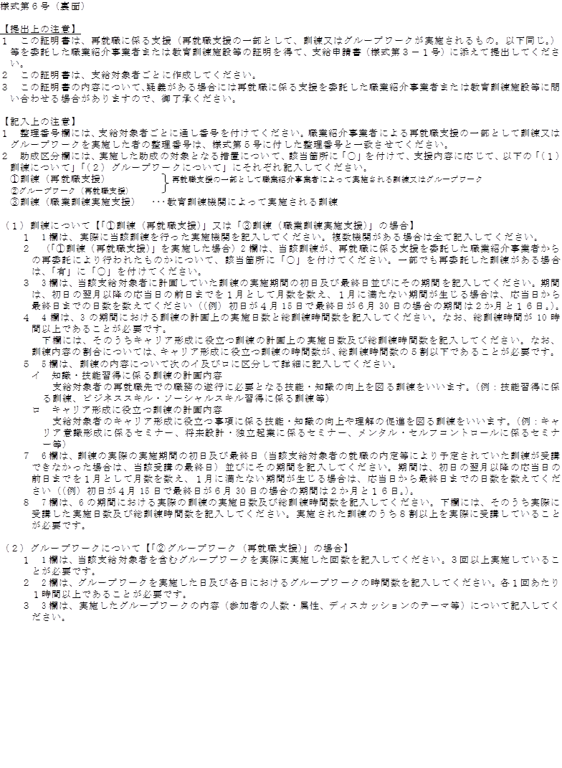
様式第６号（R6.4.1改正）
早期再就職支援等助成金（再就職支援コース）訓練及びグループワーク実施証明書

 |  |  |  |  |  |  |  |  |  |  |  |  |  |  |  |  |  |  |  | ( |  |  | 枚中 |  | 枚目 |  | )
整理番号
支給対象者氏名 |  |  |  |  |  |  |  |  |  |  |  |  | 助成区分 （該当に○） |  |  |  |  |  | ①訓練（再就職支援）
 |  |  |  |  |  |  |  |  |  |  |  |  |  |  |  |  |  |  | ②グループワーク（再就職支援）
 |  |  |  |  |  |  |  |  |  |  |  |  |  |  |  |  |  |  | ③訓練（職業訓練実施支援）
（１）訓練について（①又は③の場合）
1 | 訓練の 実施機関 |  |  |  |  |  |  |  |  |  |  |  | 2 | 再委託の有無 （該当に○）（①のみ） |  |  |  |  |  |  | 有
 |  |  |  |  |  |  |  |  |  |  |  |  |  |  |  |  |  |  |  |  | 無
3 | 計画上の 訓練の 実施期間 |  |  | 初日 |  |  |  |  | 年 | 月 |  | 日 | 4 | 3の期間における計画上の実施日数及び総訓練時間数 |  |  |  |  |  |  |  | 日間 |  | 時間 |  | 分
 |  |  |  | 最終日 |  |  |  |  | 年 | 月 |  | 日
 |  |  |  | 期間 |  |  |  | か月 |  |  | 日 |  |  | うちキャリア形成に役立つ訓練分 |  |  |  |  |  |  |  | 日間 |  | 時間 |  | 分

5 | 訓練の内容
イ 知識・技能習得に係る訓練の内容

ロ キャリア形成に役立つ訓練の内容

6 | 実際の 訓練の 実施期間 |  |  | 初日 |  |  |  |  | 年 | 月 |  | 日 | 7 | 6の期間における実際の実施日数及び総訓練時間数 |  |  |  |  |  |  |  | 日間 |  | 時間 |  | 分
 |  |  |  | 最終日 |  |  |  |  | 年 | 月 |  | 日
 |  |  |  | 期間 |  |  |  | か月 |  |  | 日 |  |  | うち実際に受講した分 |  |  |  |  |  |  |  | 日間 |  | 時間 |  | 分

（２）グループワークについて（②の場合）
1 | グループワークの実施回数 |  |  |  | 2 | グループワークを実施した日及び各時間数 |  |  |  | 年 |  | 月 |  | 日 |  | 時間 |  | 分 |  |  | 年 |  | 月 | 日 | 時間 |  | 分
 |  |  |  |  |  |  |  |  |  | 年 |  | 月 |  | 日 |  | 時間 | 0 | 分 |  |  | 年 |  | 月 | 日 | 時間 |  | 分
 |  |  |  |  |  |  |  |  |  | 年 |  | 月 |  | 日 |  | 時間 | 0 | 分 |  |  | 年 |  | 月 | 日 | 時間 |  | 分
 |  |  | 回 |  |  |  |  |  |  | 年 |  | 月 |  | 日 |  | 時間 | 0 | 分 |  |  | 年 |  | 月 | 日 | 時間 |  | 分
3 グループワークの内容（参加者の人数・属性、ディスカッションのテーマ等）

 | （職業紹介事業者又は教育訓練施設等の証明）
 | 以上の記載事項に誤りのないことを証明する。
 |  |  | 年 |  | 月 |  | 日 |  |  |  |  |  |  |  |  |  | （〒 － ）
 |  |  |  |  |  |  |  |  |  |  |  |  |  |  | 所在地
 |  |  |  |  |  |  |  |  |  |  |  |  |  |  | 電話
 |  |  |  |  |  |  |  |  |  |  |  |  |  |  | 事業所名
 |  |  |  |  |  |  |  |  |  |  |  |  |  |  | 代表者名
 |  | 記載にあたっては、裏面の記入上の注意を必ずご覧ください。

